몬스터 상세 설정
 | 몬스터 상세 설정

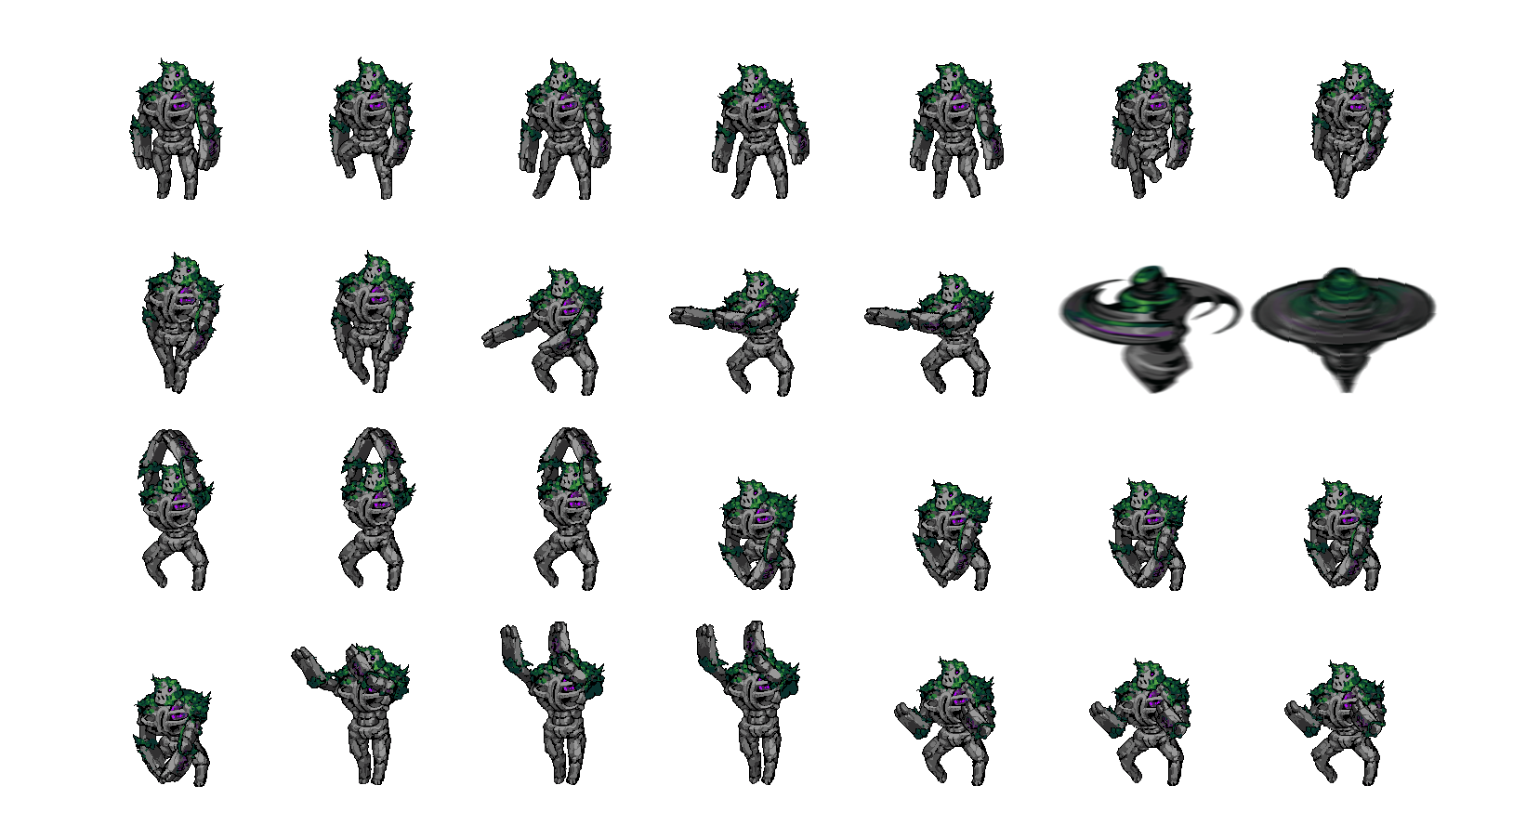

이름 | 마기에 잠식된 골렘 | 배치 위치 | 논산 | 참고 이미지

종족 | 골렘 | 역할 | 네임드

공격 컨셉 | 거대한 양 팔을 이용하여 내려치거나 빠르게 돌리는 형식으로 공격한다.

스킬 컨셉 | 1. 땅의 지진 양 팔로 땅을 내려쳐 지진을 일으킨다. 느리고 둔한 공격이나 위력은 상당하다. 2. 양 팔 돌리기 양 팔을 윈드밀 처럼 빠르게 돌려서 원형 공격을 가한다. 3. 깜돌더미 소환 깜돌더미를 소환해서 유저의 공격을 대신 맞는 용도로 사용한다.

몬스터 배경 설정 | 마신에 의해 조종당하기 전에는 선한 마음을 가진 자연의 골렘이었으나 마기에 잠식되버려 타락해버린 골렘. 배에 무저갱처럼 검은색의 구멍이 뚫려있다. 현재는 모든 이지를 잃고 자연의 보호조차 받지 못한 채 논산 지역에 버려지 있다. 들어오는 사람을 무차별적으로 공격한다. (인게임 구현에 텍스트를 넣을 수 있다면) "………"

기획의도 | 스크립트에 마기에 잠식된 골렘 퇴치 퀘스트가 있어서 구상해 본 골렘. 땅을 내려치거나 팔을 돌려서 공격을 하려면 거대한 팔을 가지고 있어야 하기 때문에 컨셉을 위와 같은 특징으로 잡았다.

